INFORME DE AUDITORIA
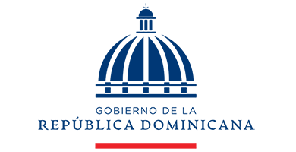
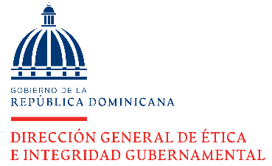

DIRECCIÓN GENERAL DE ÉTICA E INTEGRIDAD GUBERNAMENTAL

INFORMES DE AUDITORÍAS DE LA CÁMARA DE CUENTAS (CCRD) RECIBIDOS TRIMESTRE OCTUBRE-DICIEMBRE 2021
 | TRIMESTRE OCTUBRE-DICIEMBRE 2023

 | PERÍODO | CANTIDAD
 | RECIBIDO | 0
 | CONCLUIDO | 0
 | PENDIENTE* | 0

 | Nota: * Los pendientes puenden corresponder a trimestres anteriores.

 | DIRECTOR DE PLANIFICACIÓN Y DESARROLLO

